Sheet1
No. | Comment | Status
1 | 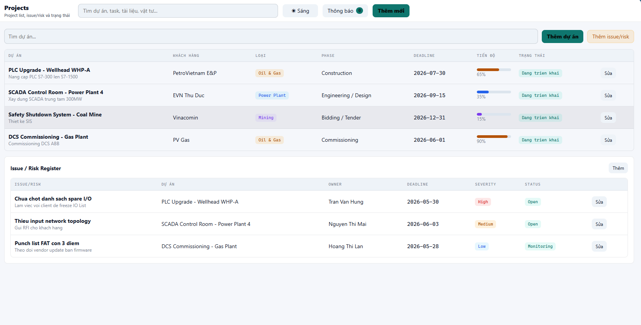 - Mỗi Phase là 1 dòng, vì để lưu lại trạng thái, Task của các Phase trước. | Closed
2 | 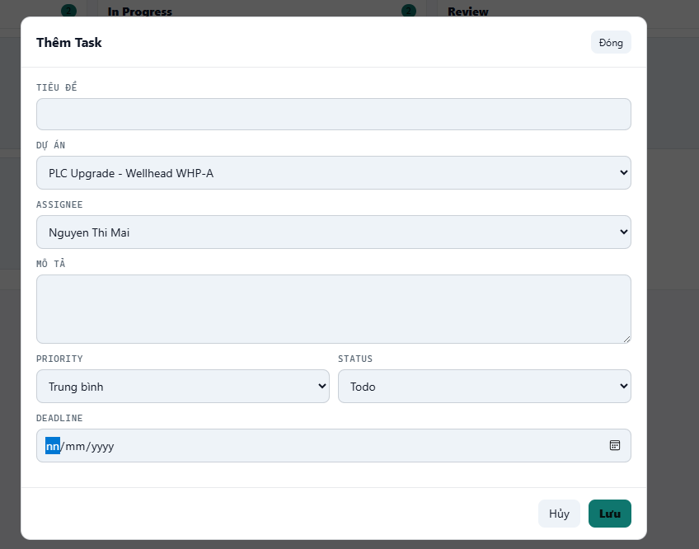 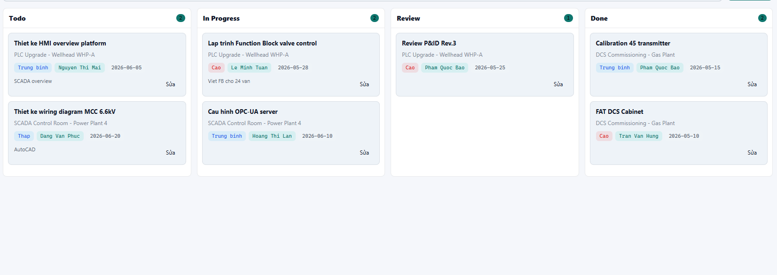 1. Task được tạo theo Group công việc của từng Phase ( có nghĩa là sẽ có lựa chọn nhanh Các Group công việc của từng Phase để mà tạo Task) 2. Thêm vào lựa chọn Gửi Mail cho người được Asign | Closed
3 | Tạo thêm Log về tất cả các cập nhật liên quan đến code ứng dụng | Closed
4 | Tạo thêm Log về tất cả các theo tác của người dùng tương tác với app | Closed
5 | Hãy thêm Vào hiện thị Version để tôi biết chính xác Web app đã được cập nhật hay chưa | Closed
6 | Đối với Email của từng người hãy cập nhật thong tin của 10 mail gần nhất lên E-ofice | Closed
7 | 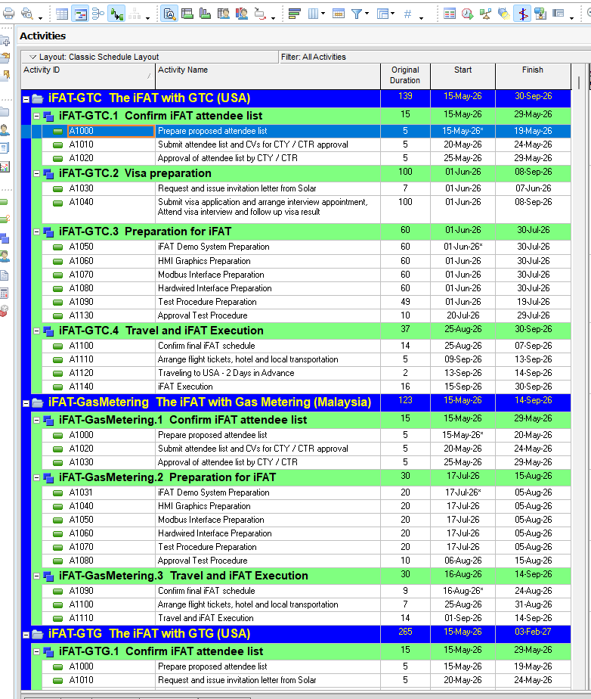 Tôi muốn thiết kế lại trang Task: 1. Trang Task sẽ được thế kế the kiểu Schedule như hình. Sẽ có đầu mục lớn nhất là Project, nhỏ hơn là Phase, nhở hơn là Group công việc, nhỏ hơn là Công việc. 2. Tôi có thể tạo, sửa, xóa Phase, Group công việc, Công việc ngày trên màn hình này. | Closed

